Gràfics
ENQUESTA PER A L'ESTUDIANTAT DE NOU INGRÉS CURS 2016-2017

 | CENTRE DE FORMACIÓ INTERDISCIPLINÀRIA SUPERIOR (CFIS)

Gènere

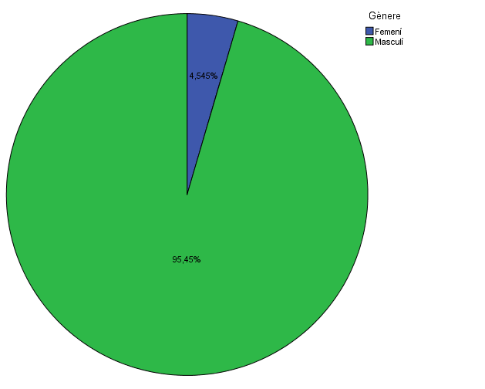

Estudis cursats

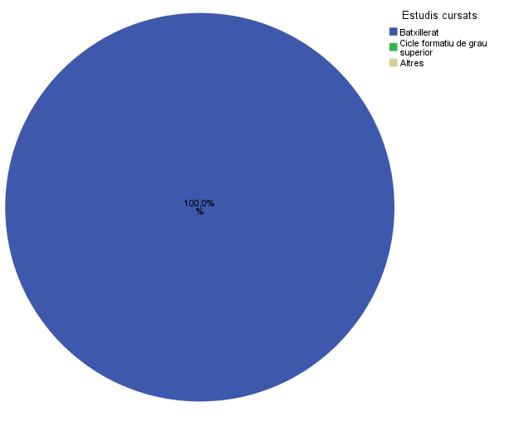

Titulació matriculada

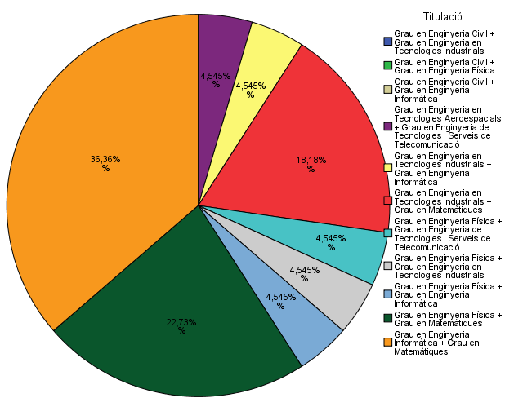

Per què has escollit els estudis en què t'has matriculat?

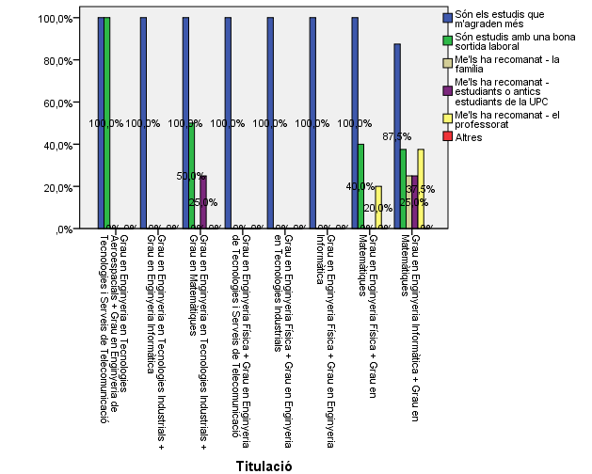

Quan vas decidir que faries aquests estudis?

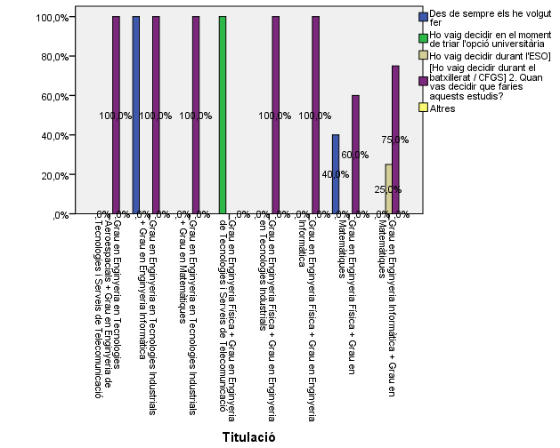

Perquè has escollit aquesta escola/facultat per cursar aquests estudis?

 |  | Crec que és la única que ofereix aquests estudis | Per què és una universitat pública | Me l'han recomanada - la família | Me l'han recomanada - estudiants o antics estudiants de la UPC | Me l'han recomanada - el professorat | Per la facilitat d'accés (proximitat, bona comunicació ...) | Per la nota d'accés als estudis | Altres
 |  | 0.59090909091 | 0.40909090909 | 0.090909090909 | 0.54545454545 | 0 | 0.27272727273 | 0 | 0.13636363636

Has participat en activitats de promoció dels estudis de la UPC?

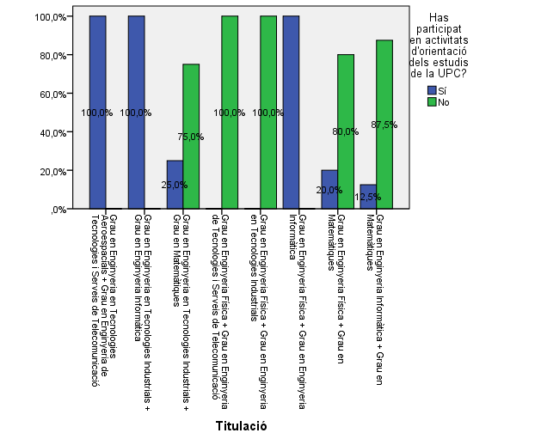

Activitats d'orientació

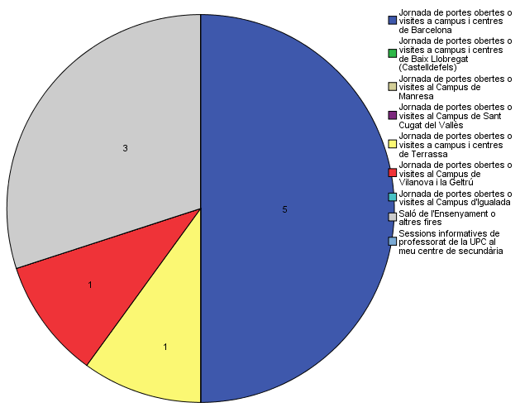

Quins canals has utilitzat per informar-te?

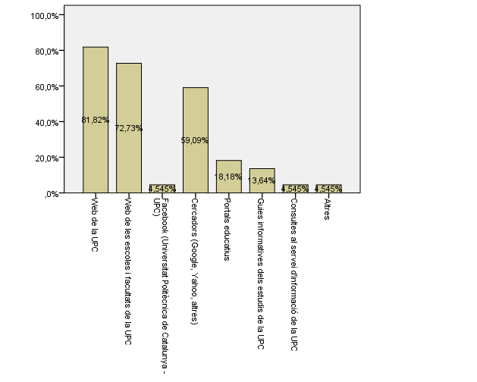

Per graduar-te a la UPC hauràs d'acreditar la competència en una tercera llengua. Disposes d'algun d'aquests certificats d'anglès de nivell B2.2?

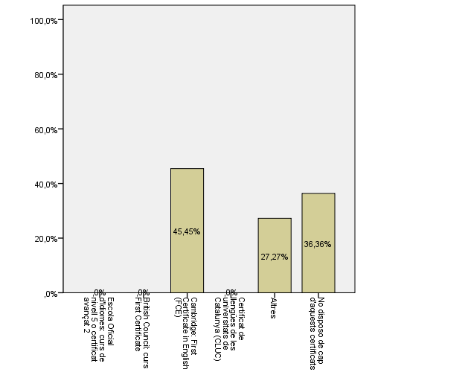

Comparativa
 | ENQUESTA PER A L'ESTUDIANTAT DE NOU INGRÉS

2014-2015 |  | 2016-2017
Gènere
Gènere
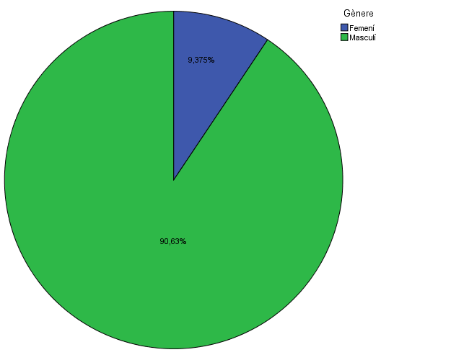

Estudis cursats
Estudis cursats

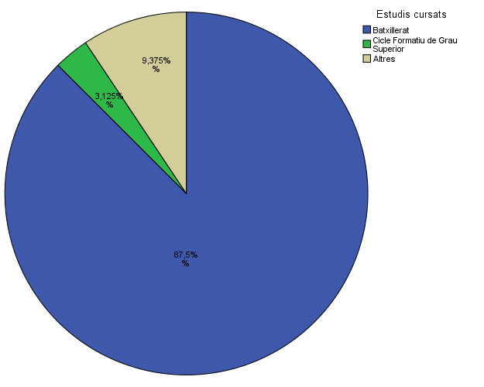

Titulació matriculada
Titulació matriculada

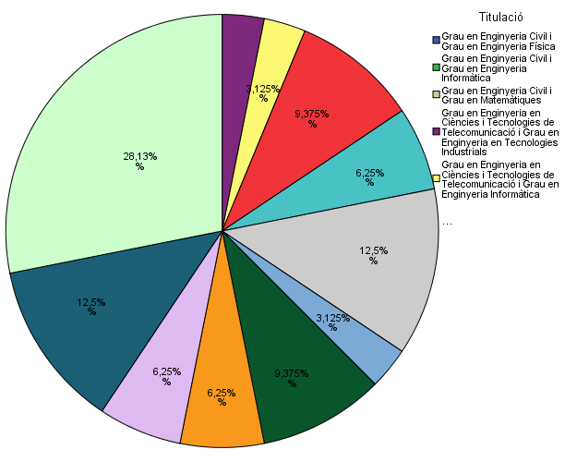

Per què has escollit els estudis en què t'has matriculat?
Per què has escollit els estudis en què t'has matriculat?

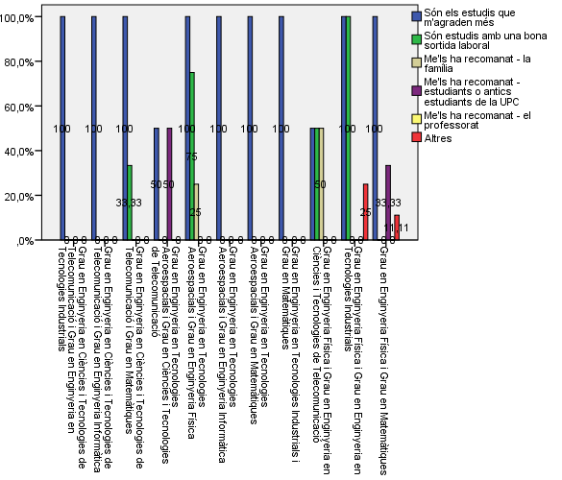

Quan vas decidir que faries aquests estudis?
Quan vas decidir que faries aquests estudis?

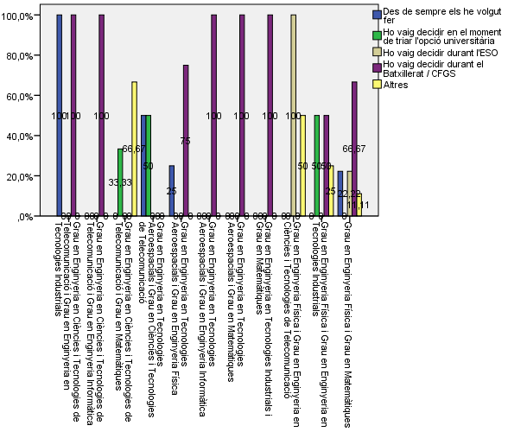

 |  |  |  |  | Grau en Estudis d'Arquitectura
 |  |  |  | Crec que és la única que ofereix aquests estudis | 8.40%
 |  |  |  | Per què és una universitat pública | 46.40%
 |  |  | Me l'han recomanada: | La família | 16.90%
 |  |  |  | Estudiants o antics estudiants de la UPC | 27.10%
 |  |  |  | El professorat | 14.50%
 |  |  |  | Per la facilitat d'accés (proximitat, bona comunicació...) | 33.70%
 |  |  |  | Per la nota d'accés als estudis | 6.60%
 |  |  |  | Altres | 12.00%

Perquè has escollit aquesta escola/facultat per cursar aquests estudis?
Perquè has escollit aquesta escola/facultat per cursar aquests estudis?

Crec que és la única que ofereix aquests estudis | 0.59090909091
Per què és una universitat pública | 0.40909090909
Me l'han recomanada - la família | 0.090909090909
Me l'han recomanada - estudiants o antics estudiants de la UPC | 0.54545454545
Me l'han recomanada - el professorat | 0
Per la facilitat d'accés (proximitat, bona comunicació ...) | 0.27272727273
Per la nota d'accés als estudis | 0
Altres | 0.13636363636
Crec que és la única que ofereix aquests estudis | 0.28571428571
Per què és una universitat pública | 0.125
La família | 0.035714285714
Estudiants o antics estudiants de la UPC | 0.17857142857
El professorat | 0.14285714286
Per la facilitat d'accés (proximitat, bona comunicació ...) | 0.125
Per la nota d'accés als estudis | 0.035714285714
Altres | 0.071428571429

Has participat en activitats de promoció dels estudis de la UPC?
Has participat en activitats de promoció dels estudis de la UPC?

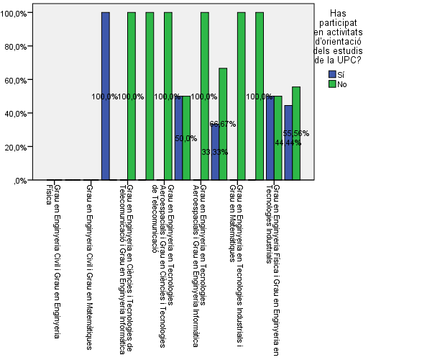

Activitats d'orientació
Activitats d'orientació
Quins canals has utilitzat per informar-te?
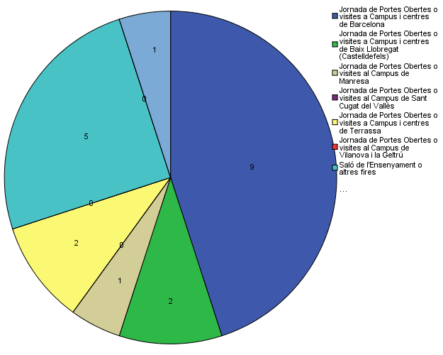

Quins canals has utilitzat per informar-te?
Quins canals has utilitzat per informar-te?

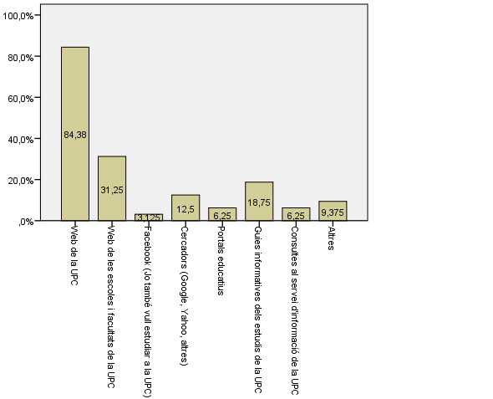

Per graduar-te a la UPC hauràs d'acreditar la competència en una tercera llengua. Disposes d'algun d'aquests certificats d'anglès de nivell B2.2?
Per graduar-te a la UPC hauràs d'acreditar la competència en una tercera llengua. Disposes d'algun d'aquests certificats d'anglès de nivell B2.2?

